关系图
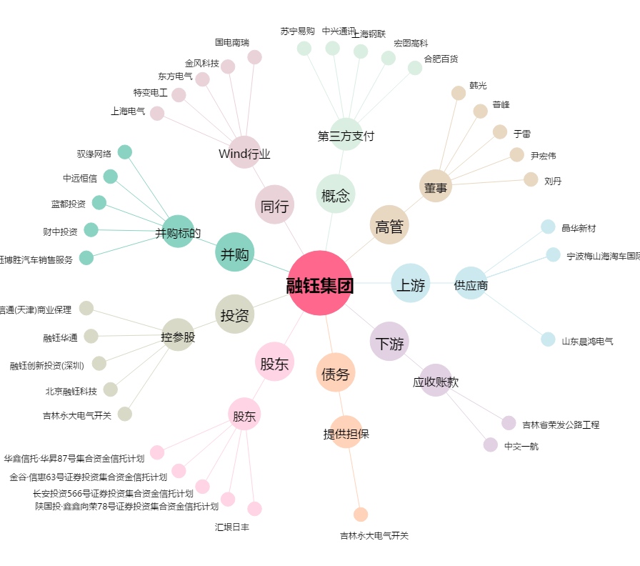
融钰集团[002622.SZ] - 关系概览图

